NetFlow
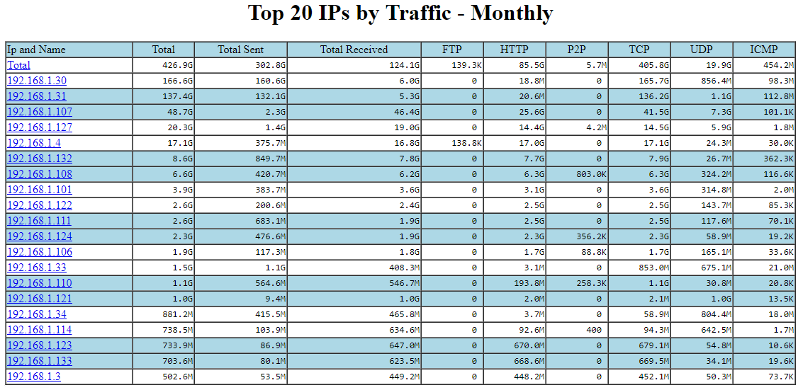
Checklist | Description

Report of traffic usage(Monthly) Total(LAN)

Other functionality
 | در صورتی که عددهای ارائه شده متفاوت با مصرف شما است لطفا به بنده اطلاع بدهید.
گزارش ماهانه مصرف ( دانلود ) برای هر IP - MB- (گزارش تقریبی برا اساس BandwidthD اینترفیس LAN)- 24 آوریل 2019

